Sheet1
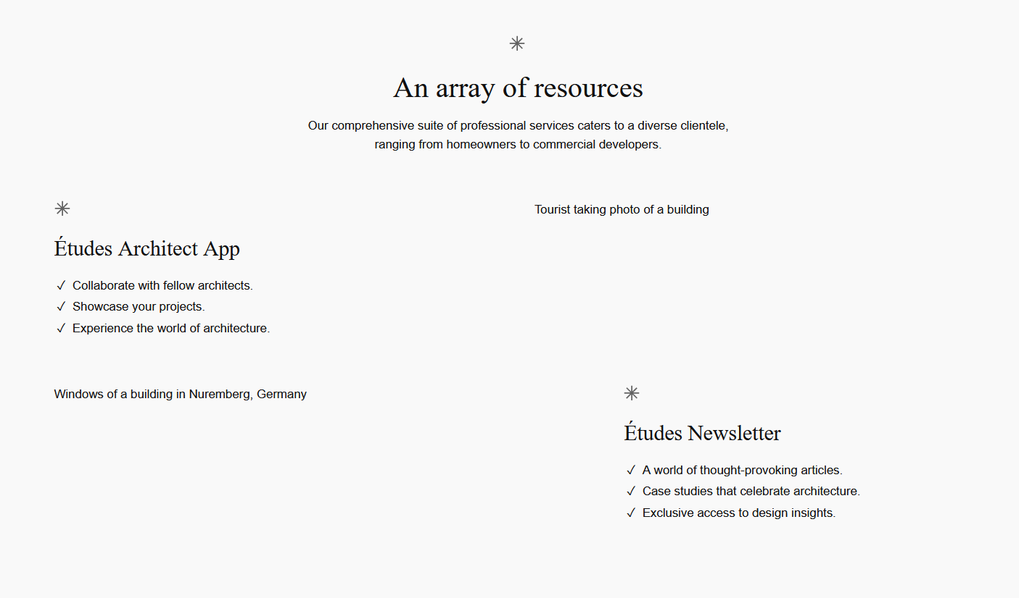
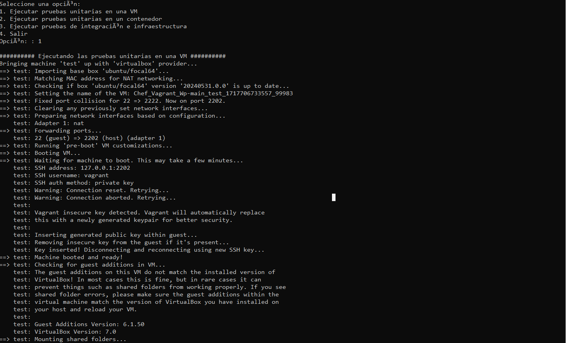
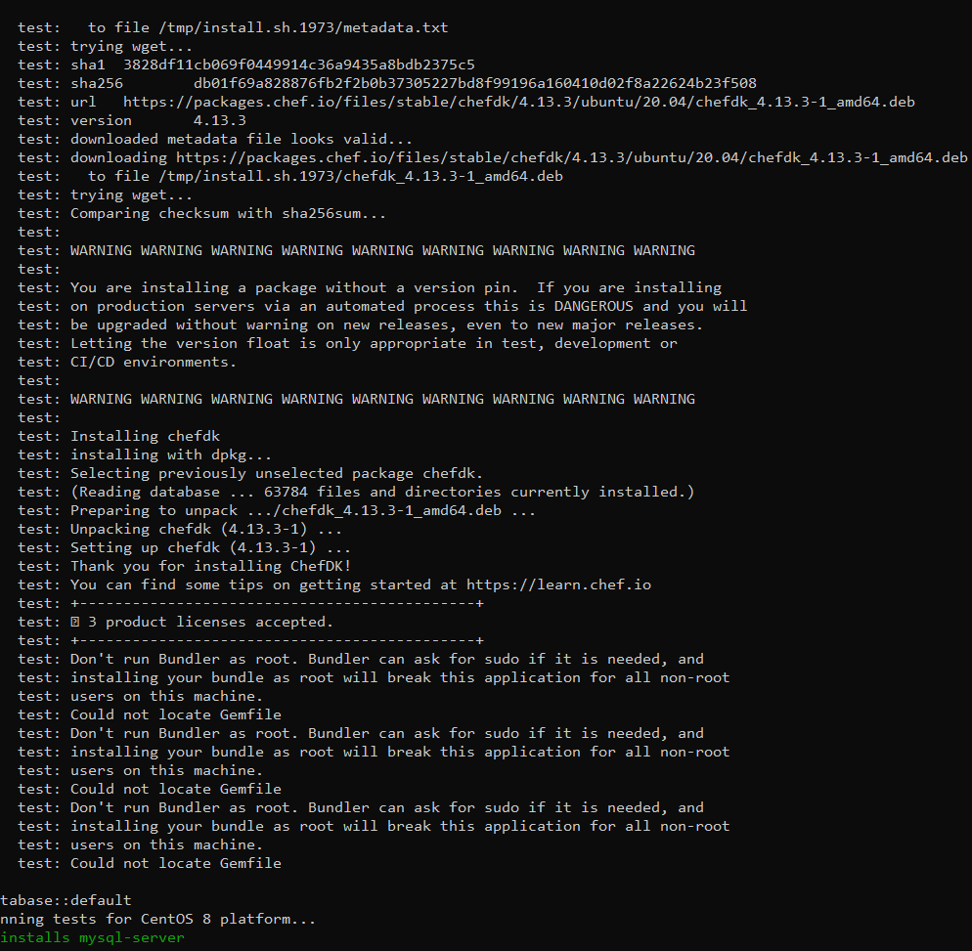
Formato de Hallazgo de Auditoría Informática
Curso: Auditoría de Sistemas

Actividades a realizar como auditor:
1. Evaluar la seguridad informática en el proyecto
2. Evaluar problemas potenciales en la instalación de wordpress

Detalles del Hallazgo
Proyecto: | Wordpress con Vagrant y Chef
Autor encargado de la actividad | Valdez Apaza Rafael Jesus
Fecha de Auditoría: | 2024-06-06
Área de Auditoría: | Area de TI
Descripción del Hallazgo1: | Durante la provisión de la VM, se detectaron claves SSH inseguras que fueron reemplazadas automáticamente por Vagrant. El uso de claves inseguras puede comprometer la seguridad del sistema
Descripción del Hallazgo2: | La documentación del proyecto no especifica las versiones exactas de los sistemas operativos y paquetes utilizados, lo que puede dificultar la reproducción y compatibilidad del entorno de pruebas.

Detalles del Hallazgo1
Tipo de Hallazgo: | Seguridad
Descripción Detallada: | Se detectaron claves SSH inseguras durante el proceso de provisión de la VM. Vagrant detectó la clave insegura y la reemplazó automáticamente por una clave generada. El uso de claves SSH inseguras puede comprometer la seguridad del sistema.
Recomendaciones: | Reemplazar las claves SSH inseguras con claves generadas de forma segura y única para cada VM. Asegurar que las claves privadas no se compartan públicamente.
Plazo para la Implementación: | Inmediato

Detalles del Hallazgo2
Tipo de Hallazgo: | Documentación
Descripción Detallada: | Durante las pruebas de instalación y configuración de los servicios MySQL, WordPress y Nginx, se verificaron las configuraciones y los scripts de pruebas unitarias e integración. La documentación actual no detalla las versiones exactas de los sistemas operativos y los paquetes utilizados.
Recomendaciones: | Actualizar la documentación del proyecto para incluir las versiones exactas de los sistemas operativos y los paquetes utilizados. Esto ayudará a reproducir el entorno de pruebas y a garantizar la compatibilidad.
Plazo para la Implementación: | Medio plazo (2 semanas)

Conclusiones
1.Todas las pruebas unitarias y de integración planificadas se ejecutaron con éxito sin ningún fallo reportado. Esto indica que las configuraciones y recetas de Chef para la instalación de MySQL, WordPress y Nginx están correctamente implementadas y funcionan como se esperaba.
2.Es crucial reemplazar las claves SSH inseguras con claves generadas de forma segura y única para cada VM. Además, se debe utilizar versiones fijas para la instalación de paquetes críticos como ChefDK para evitar actualizaciones no controladas.

Evidencia del Hallazgo (captura)

